Feuil2


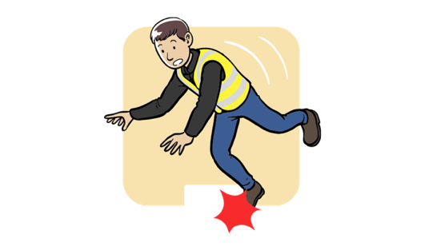







 | Taux de fréquence
Janvier | 40
Février | 34
Mars | 34
Avril | 23
Mai | 40
Juin | 34
Juillet | 34
Août | 23
Septembre | 40
Octobre | 34
Novembre | 34
Décembre | 23
 | Nombre de quasi accident
Janvier | 40
Février | 34
Mars | 34
Avril | 23
Mai | 40
Juin | 34
Juillet | 34
Août | 23
Septembre | 40
Octobre | 34
Novembre | 34
Décembre | 23
 | Nombre d’accidents du travail avec arrêt (mensuel/annuel).
Janvier | 40
Février | 34
Mars | 34
Avril | 23
Mai | 40
Juin | 34
Juillet | 34
Août | 23
Septembre | 40
Octobre | 34
Novembre | 34
Décembre | 23
 | Nombre d’accidents bénins / incidents / presqu’accidents.
Janvier | 40
Février | 34
Mars | 34
Avril | 23
Mai | 40
Juin | 34
Juillet | 34
Août | 23
Septembre | 40
Octobre | 34
Novembre | 34
Décembre | 23


Risques ROUGE
5

 | Taux de gravité
Janvier | 40
Février | 34
Mars | 34
Avril | 23
Mai | 40
Juin | 34
Juillet | 34
Août | 23
Septembre | 40
Octobre | 34
Novembre | 34
Décembre | 23
% des actions issues du DUERP réalisées
 | % des actions issues du DUERP réalisées.
 | 40
 | 60
Nombre d’audits sécurité réalisés vs prévus
 | Nombre d’audits sécurité réalisés vs prévus.
 | 40
 | 60
Nombre de contrôles réglementaires réalisés dans les délais
 | Nombre de contrôles réglementaires réalisés dans les délais (équipements, installations, vérifications périodiques).
 | 23
 | 77
Risques ROUGE dans le DUERP

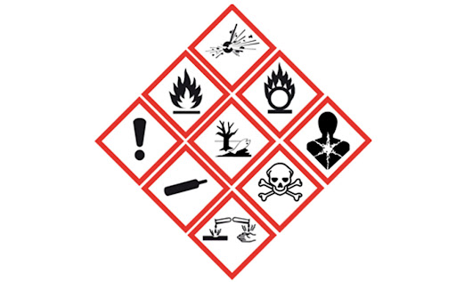
Risques JAUNE
26
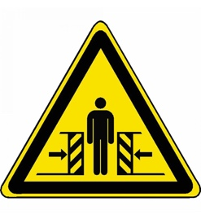

Nombre de produits chimiques CMR
Nombre d'accident depuis le 1er janvier
Nombre d'accident de trajet depuis le 1er janvier
Nombre de presqu'accident depuis le 1er janvier
Risques VERT & BLEU
291
14
9

27
194

